Tabla
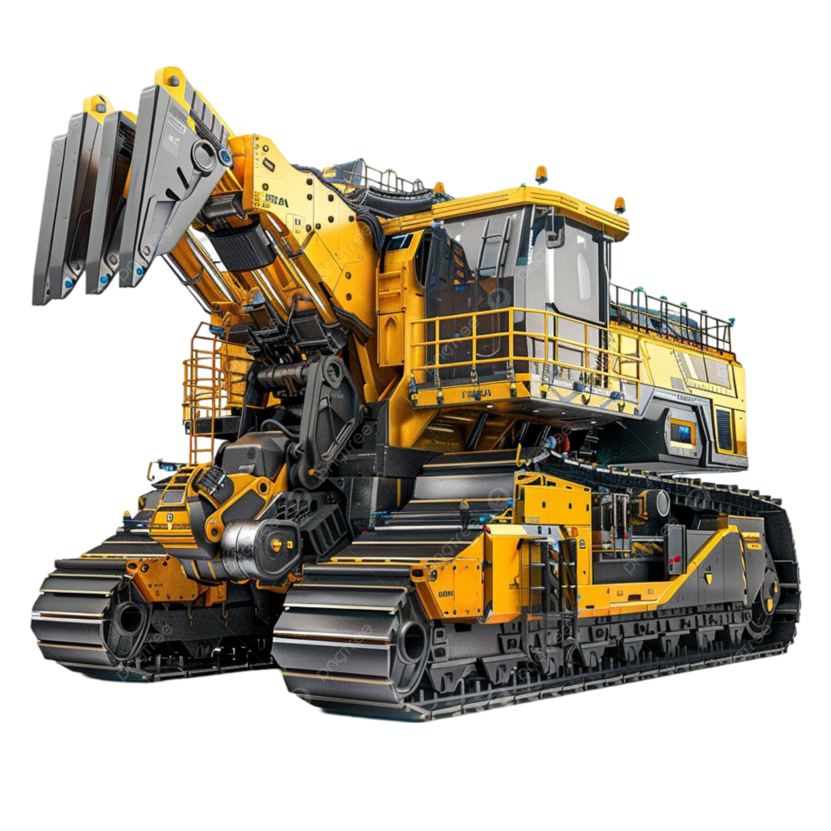
 | Informe De Estado De La Maquinaria

 |  |  |  |  |  |  |  |  |  |  |  |  |  |  |  |  | GRAFICAS

Utilizacion y Didsponibilidad por maquina
ID | Máquina | Utilizacion(%) | Disponibilidad(%) | Tiempo disponible(hs) | Tiempo trabajado | Tiempo programado | Combustible (lts) | Costo/hr ($) | Costo total ($) | Última revisión | Estado | Estado mantenimiento | Costo total de combustible | Costo total maximo | Consumo de combustible Máximo | Consumo de combustible Mínimo
1 | Excavadora | 85.47% | 46.8% | 234.00 | 200.00 | 500.00 | 900.70 | $ 1,031.18 | $ 1,431,188 | 2025-04-30 | Regular | Atrasado | $ 1,224,952.00 | $ 3,018,388 | 1941.90 | 167.50
2 | Perforadora | 73.17% | 24.6% | 123.00 | 90.00 | 500.00 | 612.80 | $ 558.42 | $ 883,666 | 2025-05-03 | Bueno | Atrasado | $ 833,408.00
3 | Camión Volquete | 99.29% | 84.6% | 423.00 | 420.00 | 500.00 | 1130.70 | $ 1,222.62 | $ 2,051,252 | 2025-04-10 | Bueno | Atrasado | $ 1,537,752.00
4 | Cargadora | 99.56% | 90.4% | 452.00 | 450.00 | 500.00 | 457.00 | $ 1,332.64 | $ 1,221,208 | 2025-04-27 | Bueno | Atrasado | $ 621,520.00
5 | Perforadora | 96.79% | 62.4% | 312.00 | 302.00 | 500.00 | 679.10 | $ 1,046.31 | $ 1,239,562 | 2025-04-06 | Regular | Atrasado | $ 923,576.00
6 | Bulldozer | 81.05% | 30.6% | 153.00 | 124.00 | 500.00 | 1131.90 | $ 1,496.47 | $ 1,724,946 | 2025-04-19 | Regular | Atrasado | $ 1,539,384.00
7 | Camión Volquete | 93.88% | 49.0% | 245.00 | 230.00 | 500.00 | 1220.90 | $ 1,234.74 | $ 1,944,414 | 2025-05-06 | Malo | Atrasado | $ 1,660,424.00
8 | Camión Volquete | 98.23% | 90.4% | 452.00 | 444.00 | 500.00 | 1057.80 | $ 543.90 | $ 1,680,100 | 2025-04-20 | Regular | Atrasado | $ 1,438,608.00
9 | Bulldozer | 91.11% | 27.0% | 135.00 | 123.00 | 500.00 | 1036.30 | $ 1,205.42 | $ 1,557,635 | 2025-04-14 | Malo | Atrasado | $ 1,409,368.00
10 | Excavadora | 99.51% | 82.4% | 412.00 | 410.00 | 500.00 | 500.90 | $ 689.90 | $ 964,083 | 2025-04-29 | Bueno | Atrasado | $ 681,224.00
11 | Perforadora | 100.00% | 84.6% | 423.00 | 423.00 | 500.00 | 556.40 | $ 822.73 | $ 1,104,719 | 2025-05-05 | Bueno | Atrasado | $ 756,704.00
12 | Cargadora | 94.72% | 68.2% | 341.00 | 323.00 | 500.00 | 763.70 | $ 1,034.80 | $ 1,372,872 | 2025-04-15 | Regular | Atrasado | $ 1,038,632.00
13 | Excavadora | 96.09% | 25.6% | 128.00 | 123.00 | 500.00 | 845.90 | $ 714.69 | $ 1,238,331 | 2025-04-06 | Malo | Atrasado | $ 1,150,424.00
14 | Cargadora | 93.65% | 75.6% | 378.00 | 354.00 | 500.00 | 619.50 | $ 625.12 | $ 1,063,812 | 2025-04-28 | Bueno | Atrasado | $ 842,520.00
15 | Bulldozer | 99.75% | 80.4% | 402.00 | 401.00 | 500.00 | 605.20 | $ 852.91 | $ 1,165,089 | 2025-04-08 | Malo | Atrasado | $ 823,072.00
16 | Excavadora | 99.11% | 90.0% | 450.00 | 446.00 | 500.00 | 787.40 | $ 1,396.58 | $ 1,693,739 | 2025-04-30 | Bueno | Atrasado | $ 1,070,864.00
17 | Bulldozer | 99.50% | 40.2% | 201.00 | 200.00 | 500.00 | 773.10 | $ 666.02 | $ 1,184,620 | 2025-05-03 | Malo | Atrasado | $ 1,051,416.00
18 | Cargadora | 92.21% | 46.2% | 231.00 | 213.00 | 500.00 | 1100.90 | $ 712.50 | $ 1,648,987 | 2025-04-17 | Bueno | Atrasado | $ 1,497,224.00
19 | Camión Volquete | 97.61% | 83.6% | 418.00 | 408.00 | 500.00 | 460.40 | $ 1,039.34 | $ 1,050,195 | 2025-04-09 | Malo | Atrasado | $ 626,144.00
20 | Excavadora | 95.90% | 83.0% | 415.00 | 398.00 | 500.00 | 1146.80 | $ 907.71 | $ 1,920,917 | 2025-04-12 | Bueno | Atrasado | $ 1,559,648.00
21 | Cargadora | 98.34% | 60.4% | 302.00 | 297.00 | 500.00 | 1081.70 | $ 1,469.27 | $ 1,907,485 | 2025-04-20 | Bueno | Atrasado | $ 1,471,112.00
22 | Excavadora | 98.58% | 70.2% | 351.00 | 346.00 | 500.00 | 783.20 | $ 686.51 | $ 1,302,684 | 2025-04-15 | Bueno | Atrasado | $ 1,065,152.00
23 | Cargadora | 99.49% | 78.0% | 390.00 | 388.00 | 500.00 | 991.70 | $ 1,441.57 | $ 1,908,041 | 2025-04-14 | Malo | Atrasado | $ 1,348,712.00
24 | Bulldozer | 95.16% | 57.8% | 289.00 | 275.00 | 500.00 | 1163.60 | $ 1,263.82 | $ 1,930,046 | 2025-05-01 | Malo | Atrasado | $ 1,582,496.00
25 | Cargadora | 83.61% | 59.8% | 299.00 | 250.00 | 500.00 | 1211.00 | $ 1,393.67 | $ 1,995,378 | 2025-04-24 | Malo | Atrasado | $ 1,646,960.00
26 | Perforadora | 93.75% | 96.0% | 480.00 | 450.00 | 500.00 | 895.50 | $ 1,408.76 | $ 1,851,822 | 2025-04-11 | Bueno | Atrasado | $ 1,217,880.00
27 | Perforadora | 87.76% | 98.0% | 490.00 | 430.00 | 500.00 | 647.30 | $ 1,273.49 | $ 1,427,929 | 2025-04-28 | Bueno | Atrasado | $ 880,328.00
28 | Bulldozer | 95.00% | 40.0% | 200.00 | 190.00 | 500.00 | 1006.10 | $ 1,275.51 | $ 1,610,643 | 2025-05-01 | Bueno | Atrasado | $ 1,368,296.00
29 | Camión Volquete | 100.00% | 84.0% | 420.00 | 420.00 | 500.00 | 1125.40 | $ 750.12 | $ 1,845,594 | 2025-04-08 | Regular | Atrasado | $ 1,530,544.00
30 | Perforadora | 50.96% | 93.8% | 469.00 | 239.00 | 500.00 | 900.70 | $ 976.36 | $ 1,458,302 | 2025-04-22 | Regular | Atrasado | $ 1,224,952.00
31 | Perforadora | 99.71% | 69.4% | 347.00 | 346.00 | 500.00 | 756.70 | $ 788.53 | $ 1,301,943 | 2025-04-13 | Regular | Atrasado | $ 1,029,112.00
32 | Excavadora | 98.73% | 31.6% | 158.00 | 156.00 | 500.00 | 1028.20 | $ 930.50 | $ 1,543,510 | 2025-04-30 | Malo | Atrasado | $ 1,398,352.00
33 | Excavadora | 93.78% | 96.4% | 482.00 | 452.00 | 500.00 | 594.00 | $ 1,455.00 | $ 1,465,500 | 2025-04-21 | Bueno | Atrasado | $ 807,840.00
34 | Bulldozer | 89.53% | 51.6% | 258.00 | 231.00 | 500.00 | 847.50 | $ 1,324.18 | $ 1,458,486 | 2025-04-17 | Bueno | Atrasado | $ 1,152,600.00
35 | Perforadora | 99.73% | 73.4% | 367.00 | 366.00 | 500.00 | 1013.90 | $ 1,013.20 | $ 1,749,735 | 2025-04-10 | Regular | Atrasado | $ 1,378,904.00
36 | Bulldozer | 93.04% | 69.0% | 345.00 | 321.00 | 500.00 | 1001.30 | $ 859.63 | $ 1,637,709 | 2025-04-14 | Regular | Atrasado | $ 1,361,768.00
37 | Bulldozer | 98.23% | 90.4% | 452.00 | 444.00 | 500.00 | 1113.70 | $ 1,103.89 | $ 2,004,759 | 2025-04-19 | Regular | Atrasado | $ 1,514,632.00
38 | Cargadora | 97.23% | 93.8% | 469.00 | 456.00 | 500.00 | 1038.60 | $ 967.08 | $ 1,853,484 | 2025-04-03 | Malo | Atrasado | $ 1,412,496.00
39 | Cargadora | 93.63% | 97.4% | 487.00 | 456.00 | 500.00 | 1406.40 | $ 919.00 | $ 2,331,768 | 2025-04-13 | Regular | Atrasado | $ 1,912,704.00
40 | Excavadora | 98.84% | 51.6% | 258.00 | 255.00 | 500.00 | 167.50 | $ 788.89 | $ 428,967 | 2025-05-07 | Regular | Atrasado | $ 227,800.00
41 | Excavadora | 98.05% | 71.8% | 359.00 | 352.00 | 500.00 | 1044.80 | $ 888.45 | $ 1,733,662 | 2025-04-14 | Malo | Atrasado | $ 1,420,928.00
42 | Camión Volquete | 99.57% | 93.0% | 465.00 | 463.00 | 500.00 | 544.20 | $ 547.20 | $ 993,466 | 2025-04-18 | Malo | Atrasado | $ 740,112.00
43 | Camión Volquete | 93.07% | 54.8% | 274.00 | 255.00 | 500.00 | 655.30 | $ 1,064.83 | $ 1,162,740 | 2025-04-12 | Bueno | Atrasado | $ 891,208.00
44 | Cargadora | 98.72% | 47.0% | 235.00 | 232.00 | 500.00 | 1148.80 | $ 543.12 | $ 1,688,372 | 2025-04-15 | Bueno | Atrasado | $ 1,562,368.00
45 | Camión Volquete | 99.72% | 71.2% | 356.00 | 355.00 | 500.00 | 1037.90 | $ 1,374.63 | $ 1,899,538 | 2025-04-23 | Regular | Atrasado | $ 1,411,544.00
46 | Camión Volquete | 97.19% | 78.4% | 392.00 | 381.00 | 500.00 | 897.60 | $ 936.51 | $ 1,577,546 | 2025-04-21 | Regular | Atrasado | $ 1,220,736.00
47 | Perforadora | 90.73% | 71.2% | 356.00 | 323.00 | 500.00 | 468.40 | $ 1,443.77 | $ 1,103,362 | 2025-04-29 | Regular | Atrasado | $ 637,024.00
48 | Excavadora | 98.46% | 51.8% | 259.00 | 255.00 | 500.00 | 1700.00 | $ 656.75 | $ 2,479,471 | 2025-05-06 | Bueno | Atrasado | $ 2,312,000.00
49 | Bulldozer | 95.16% | 95.0% | 475.00 | 452.00 | 500.00 | 598.90 | $ 607.18 | $ 1,088,949 | 2025-05-02 | Regular | Atrasado | $ 814,504.00
50 | Excavadora | 102.61% | 84.2% | 421.00 | 432.00 | 500.00 | 1052.70 | $ 1,234.93 | $ 1,965,162 | 2025-04-20 | Regular | Atrasado | $ 1,431,672.00
51 | Camión Volquete | 97.92% | 86.4% | 432.00 | 423.00 | 500.00 | 946.60 | $ 1,324.23 | $ 1,847,525 | 2025-04-28 | Malo | Atrasado | $ 1,287,376.00
52 | Camión Volquete | 93.28% | 71.4% | 357.00 | 333.00 | 500.00 | 1003.90 | $ 1,221.40 | $ 1,772,030 | 2025-04-21 | Regular | Atrasado | $ 1,365,304.00
53 | Perforadora | 99.57% | 47.0% | 235.00 | 234.00 | 500.00 | 605.50 | $ 1,160.96 | $ 1,095,145 | 2025-04-29 | Bueno | Atrasado | $ 823,480.00
54 | Cargadora | 94.59% | 88.8% | 444.00 | 420.00 | 500.00 | 791.40 | $ 1,145.41 | $ 1,557,376 | 2025-04-25 | Bueno | Atrasado | $ 1,076,304.00
55 | Perforadora | 100.00% | 82.0% | 410.00 | 410.00 | 500.00 | 1068.50 | $ 1,125.69 | $ 1,914,693 | 2025-04-26 | Regular | Atrasado | $ 1,453,160.00
56 | Cargadora | 97.33% | 82.4% | 412.00 | 401.00 | 500.00 | 881.80 | $ 1,319.44 | $ 1,728,343 | 2025-04-11 | Malo | Atrasado | $ 1,199,248.00
57 | Bulldozer | 90.73% | 49.6% | 248.00 | 225.00 | 500.00 | 881.50 | $ 762.06 | $ 1,370,304 | 2025-04-18 | Bueno | Atrasado | $ 1,198,840.00
58 | Cargadora | 100.00% | 68.0% | 340.00 | 340.00 | 500.00 | 1065.50 | $ 1,139.64 | $ 1,836,558 | 2025-04-29 | Regular | Atrasado | $ 1,449,080.00
59 | Excavadora | 84.21% | 76.0% | 380.00 | 320.00 | 500.00 | 1270.00 | $ 1,222.82 | $ 2,118,502 | 2025-04-30 | Bueno | Atrasado | $ 1,727,200.00
60 | Excavadora | 86.44% | 59.0% | 295.00 | 255.00 | 500.00 | 874.10 | $ 1,423.48 | $ 1,551,763 | 2025-04-30 | Regular | Atrasado | $ 1,188,776.00
61 | Bulldozer | 63.07% | 79.6% | 398.00 | 251.00 | 500.00 | 1111.30 | $ 1,064.50 | $ 1,778,558 | 2025-05-03 | Bueno | Atrasado | $ 1,511,368.00
62 | Perforadora | 96.33% | 87.2% | 436.00 | 420.00 | 500.00 | 572.90 | $ 606.73 | $ 1,033,971 | 2025-04-08 | Bueno | Atrasado | $ 779,144.00
63 | Perforadora | 96.00% | 95.0% | 475.00 | 456.00 | 500.00 | 646.80 | $ 826.17 | $ 1,256,382 | 2025-04-26 | Bueno | Atrasado | $ 879,648.00
64 | Excavadora | 100.00% | 86.4% | 432.00 | 432.00 | 500.00 | 1018.60 | $ 1,177.07 | $ 1,893,790 | 2025-04-27 | Malo | Atrasado | $ 1,385,296.00
65 | Camión Volquete | 95.48% | 84.0% | 420.00 | 401.00 | 500.00 | 1008.30 | $ 1,361.26 | $ 1,917,153 | 2025-04-26 | Malo | Atrasado | $ 1,371,288.00
66 | Camión Volquete | 93.93% | 82.4% | 412.00 | 387.00 | 500.00 | 556.40 | $ 944.74 | $ 1,122,318 | 2025-04-05 | Malo | Atrasado | $ 756,704.00
67 | Cargadora | 92.36% | 86.4% | 432.00 | 399.00 | 500.00 | 754.00 | $ 1,157.56 | $ 1,487,306 | 2025-05-02 | Regular | Atrasado | $ 1,025,440.00
68 | Excavadora | 92.59% | 81.0% | 405.00 | 375.00 | 500.00 | 685.90 | $ 1,380.78 | $ 1,450,617 | 2025-04-07 | Malo | Atrasado | $ 932,824.00
69 | Cargadora | 74.75% | 81.6% | 408.00 | 305.00 | 500.00 | 1023.30 | $ 1,140.22 | $ 1,739,455 | 2025-05-03 | Bueno | Atrasado | $ 1,391,688.00
70 | Cargadora | 90.84% | 80.8% | 404.00 | 367.00 | 500.00 | 763.90 | $ 857.71 | $ 1,353,684 | 2025-04-11 | Malo | Atrasado | $ 1,038,904.00
71 | Bulldozer | 95.95% | 84.0% | 420.00 | 403.00 | 500.00 | 779.30 | $ 1,030.09 | $ 1,474,974 | 2025-04-09 | Malo | Atrasado | $ 1,059,848.00
72 | Camión Volquete | 99.02% | 20.4% | 102.00 | 101.00 | 500.00 | 788.50 | $ 1,318.35 | $ 1,205,513 | 2025-04-20 | Malo | Atrasado | $ 1,072,360.00
73 | Bulldozer | 83.79% | 72.8% | 364.00 | 305.00 | 500.00 | 1250.50 | $ 1,164.74 | $ 2,055,926 | 2025-04-23 | Malo | Atrasado | $ 1,700,680.00
74 | Excavadora | 100.00% | 60.0% | 300.00 | 300.00 | 500.00 | 954.60 | $ 1,422.21 | $ 1,724,919 | 2025-04-27 | Malo | Atrasado | $ 1,298,256.00
75 | Perforadora | 100.00% | 72.2% | 361.00 | 361.00 | 500.00 | 1941.90 | $ 1,045.44 | $ 3,018,388 | 2025-04-16 | Regular | Atrasado | $ 2,640,984.00
76 | Camión Volquete | 100.00% | 79.4% | 397.00 | 397.00 | 500.00 | 1136.20 | $ 1,196.69 | $ 2,020,318 | 2025-04-23 | Malo | Atrasado | $ 1,545,232.00
77 | Camión Volquete | 83.99% | 76.2% | 381.00 | 320.00 | 500.00 | 1250.50 | $ 614.21 | $ 1,897,227 | 2025-04-17 | Malo | Atrasado | $ 1,700,680.00
Disponibilidad
78 | Bulldozer | 97.07% | 75.2% | 376.00 | 365.00 | 500.00 | 1259.30 | $ 1,200.50 | $ 2,150,831 | 2025-04-12 | Bueno | Atrasado | $ 1,712,648.00
Estado de La Maquina
79 | Perforadora | 87.70% | 73.2% | 366.00 | 321.00 | 500.00 | 265.80 | $ 587.61 | $ 550,111 | 2025-04-23 | Malo | Atrasado | $ 361,488.00
80 | Bulldozer | 96.57% | 93.2% | 466.00 | 450.00 | 500.00 | 582.60 | $ 712.48 | $ 1,112,952 | 2025-05-01 | Regular | Atrasado | $ 792,336.00 |  |  |  |  | Estado | Cantidad
81 | Camión Volquete | 92.94% | 90.6% | 453.00 | 421.00 | 500.00 | 1001.50 | $ 1,401.42 | $ 1,952,038 | 2025-04-19 | Malo | Atrasado | $ 1,362,040.00 |  |  |  |  | Bueno | 37
82 | Cargadora | 97.77% | 35.8% | 179.00 | 175.00 | 500.00 | 803.70 | $ 828.88 | $ 1,238,086 | 2025-04-28 | Bueno | Atrasado | $ 1,093,032.00 |  |  |  |  | Regular | 29
83 | Excavadora | 99.16% | 95.8% | 479.00 | 475.00 | 500.00 | 690.50 | $ 924.36 | $ 1,378,151 | 2025-04-05 | Regular | Atrasado | $ 939,080.00 |  |  |  |  | Malo | 34
84 | Perforadora | 85.62% | 90.4% | 452.00 | 387.00 | 500.00 | 428.70 | $ 1,325.90 | $ 1,096,155 | 2025-04-24 | Malo | Atrasado | $ 583,032.00
85 | Camión Volquete | 94.50% | 87.2% | 436.00 | 412.00 | 500.00 | 830.70 | $ 1,277.14 | $ 1,655,934 | 2025-04-26 | Bueno | Atrasado | $ 1,129,752.00
86 | Cargadora | 97.11% | 83.0% | 415.00 | 403.00 | 500.00 | 926.80 | $ 1,357.50 | $ 1,807,521 | 2025-04-23 | Regular | Atrasado | $ 1,260,448.00
87 | Perforadora | 98.13% | 85.6% | 428.00 | 420.00 | 500.00 | 249.20 | $ 1,237.10 | $ 858,494 | 2025-05-02 | Malo | Atrasado | $ 338,912.00
88 | Cargadora | 94.72% | 87.2% | 436.00 | 413.00 | 500.00 | 1309.20 | $ 736.69 | $ 2,084,765 | 2025-04-13 | Malo | Atrasado | $ 1,780,512.00
89 | Perforadora | 93.25% | 97.8% | 489.00 | 456.00 | 500.00 | 1617.50 | $ 712.11 | $ 2,524,522 | 2025-04-26 | Bueno | Atrasado | $ 2,199,800.00
90 | Bulldozer | 99.67% | 60.4% | 302.00 | 301.00 | 500.00 | 1189.00 | $ 1,469.37 | $ 2,059,320 | 2025-04-12 | Bueno | Atrasado | $ 1,617,040.00
91 | Bulldozer | 100.00% | 20.0% | 100.00 | 100.00 | 500.00 | 910.10 | $ 1,463.08 | $ 1,384,044 | 2025-04-29 | Malo | Atrasado | $ 1,237,736.00
92 | Perforadora | 98.41% | 25.2% | 126.00 | 124.00 | 500.00 | 860.40 | $ 835.91 | $ 1,273,797 | 2025-04-17 | Malo | Atrasado | $ 1,170,144.00
93 | Perforadora | 94.74% | 91.2% | 456.00 | 432.00 | 500.00 | 809.10 | $ 1,294.82 | $ 1,659,738 | 2025-04-22 | Bueno | Atrasado | $ 1,100,376.00
94 | Cargadora | 87.88% | 46.2% | 231.00 | 203.00 | 500.00 | 1003.00 | $ 1,008.11 | $ 1,568,726 | 2025-04-10 | Bueno | Atrasado | $ 1,364,080.00
95 | Camión Volquete | 95.34% | 94.4% | 472.00 | 450.00 | 500.00 | 1202.60 | $ 803.48 | $ 1,997,102 | 2025-04-16 | Bueno | Atrasado | $ 1,635,536.00
96 | Excavadora | 91.32% | 71.4% | 357.00 | 326.00 | 500.00 | 1150.00 | $ 655.89 | $ 1,777,820 | 2025-04-21 | Bueno | Atrasado | $ 1,564,000.00
97 | Camión Volquete | 95.02% | 84.4% | 422.00 | 401.00 | 500.00 | 456.60 | $ 1,336.05 | $ 1,156,732 | 2025-04-18 | Regular | Atrasado | $ 620,976.00
98 | Bulldozer | 99.76% | 84.6% | 423.00 | 422.00 | 500.00 | 550.90 | $ 1,068.02 | $ 1,199,928 | 2025-04-30 | Malo | Atrasado | $ 749,224.00
99 | Camión Volquete | 95.05% | 88.8% | 444.00 | 422.00 | 500.00 | 963.30 | $ 987.07 | $ 1,726,632 | 2025-04-19 | Regular | Atrasado | $ 1,310,088.00
100 | Bulldozer | 91.82% | 88.0% | 440.00 | 404.00 | 500.00 | 1413.90 | $ 1,020.24 | $ 2,335,081 | 2025-04-13 | Bueno | Atrasado | $ 1,922,904.00
 | Disponibilidad promedio: |  | 72.2% |  | Consumo de combustible promedio: |  | 904.16

 | Costo de combustible por litro |  | 1360

 | Utilización promedio de :

 | Camión Volquete | 94.44%
 | Perforadora | 94.23%
 | Cargadora | 94.33%
 | Bulldozer | 94.28%
 | Excavadora | 94.05%

